상품제안서
옵타움 미니향수 스페셜 디스커버리 세트 | 상품코드: S46615

 |  |  |  |  |  |  | 02-713-8555 | www.synergygift.co.kr
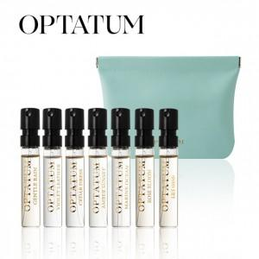 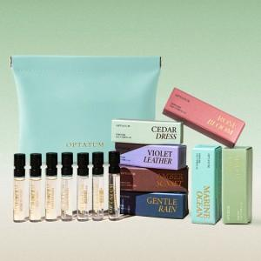 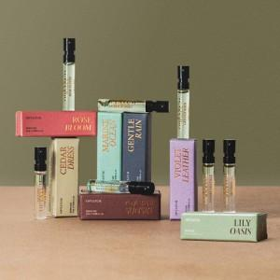

【상세/제작정보】 | <div style="text-align: center;" align="center"><span style="font-size: 14pt;">※ 종이케이스 추가시 선물포장 무료</span></div>

【인쇄/포장옵션】 | 라벨스티커 / 포장지포장

【공급단가】 | 수량 | 30~ | 50~ | 100~ | 300~ | 500~
*VAT별도 | 단가 | 22,500원 | 21,960원 | 21,420원 | 20,520원 | 19,980원

【상품 URL】 | https://www.synergygift.co.kr:443/src/goods_detail.php?gdno=46615

